2024_data
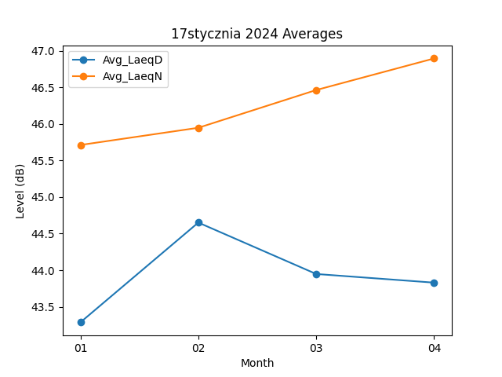
Month | Avg_LaeqD | Avg_LaeqN
01 | 43.287096774 | 45.712903226
02 | 44.651724138 | 45.948275862
03 | 43.948387097 | 46.464516129
04 | 43.83 | 46.896666667

